Januar 2022
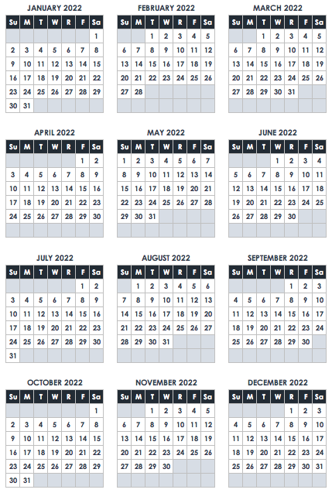
January 2022
SO | MO | DI | MI | DO | FR | SA
 |  |  |  |  |  | 1
 |  |  |  |  |  | Neujahrstag

 | Martin Luther King Jr Tag

30 | 31 | N O T E S

